Ordem de Serviço
Ordem de Serviço

1 - Informações do Cliente
Cliente | ANA MARIA CARDOZO DOS SANTOS
Rua/Av.: | RIO GRANDE |  |  |  | N°: |  | 12
Bairro: | SCHARLAU |  |  |  | Cidade: |  | SÃO LEOPOLDO
Celular | +55 51 98457-2961

2 - Informações do Sistema
Inversor: | Goodwe |  |  | Modelo: |  | GW6K-DNS-G40 |  |  | MPPT: | 2
Disjuntor: | 1 X Monofásico 32A |  |  | Cabo : |  | 4 mm² |  |  | DPS: | 2 X Classe II 20kA | kWp limitado em kW
Módulos: | Pulling Energy |  |  | Modelo: |  | PU585WNM101 |  |  | Potência: | 585 Wp
Quantidade total de módulos: |  |  | 12 | Strings: |  | 2 |  | String 1: |  | 6
Potência do Sistema: |  |  | 7,02 kWp |  |  |  |  | String 2: |  | 6

3 - Informações Sobre a Instalação
Estrutura: |  | Fibrocimento |  |  |  | Posição Solar: |  |  | Norte / Leste
Informações sobre a Instalação:

Fachada da Residência: |  |  |  |  |  |  |  | Telhado para Instalação:

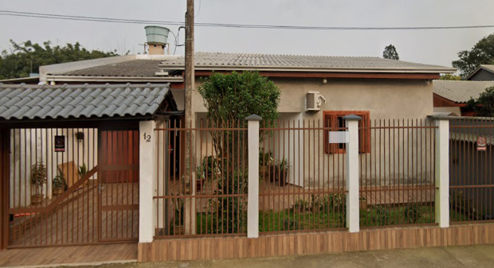

Local |  |  |  | Data |  |  | Responsáveis pela execução da obra

